Gráfico costos mensuales
Costos Mensuales de Mantenimiento
Enero | $6,835.00
Febrero | $5,768.00
Marzo | $7,604.99
Abril | $5,768.00
Mayo | $5,435.00
Junio | $5,910.73
Julio | $5,435.00
Agosto | $5,768.00
Septiembre | $8,737.24
Octubre | $5,768.00
Noviembre | $5,435.00
Diciembre | $7,453.46

CM
 |  |  |  |  |  |  |  |  |  |  |  |  |  |  |  | ACTUAL
Item | Componente | TOP (horas) anual | MTTR = tiempo medio de reparación (horas) | FF Frecuencia de falla (veces /año) antes | Frecuencia de falla (veces /hora) antes | MTTF (horas) antes | R (t) antes | F (t) antes | A(t) antes | FF Frecuencia de falla (veces /año) propuesto | Frecuencia de falla (veces /hora) propuesto | MTTF (horas) propuesto | R (t) propuesto | F (t) propuesto | A(t) propuesto | FF (fallos/año) | Costo de componente ($) | Costo de componente anualizado ($) | Costos de logistica ($) por año | Costos de perdida de producción ($) por año | Costo Mtto. (Actual) | Riesgo $/año |  | FF (fallos/año) | Costo de componente ($) | Costo de componente anualizado ($) | Costos de logistica ($) por año | Costos de perdida de producción ($) por año | Costo Mtto. (Propuesto) | Riesgo $/año
1 | CUERPO | 4,944.00 | 48.00 | 0.03333 | 0.00001 | 148,320.00 | 0.9672 | 0.000007 | 0.999676 | 0.0311 | 0.000006 | 157,445.75 | 0.9694 | 0.000006 | 0.999695 | 0.0333 | 3,125.0 | $104.17 | $15.63 | $1,089.60 | $1,271.67 | $1,209.39 | $119.83 | 0.0311 | 3,125.0 | $97.18 | $14.58 | $1,016.48 | $1,128.27 | $1,128.23 | $111.79 | Costo PROMEDIO de mano de obra ($/hr) | Año | Plan Actual | Plan Propuesto | Ahorro
2 | EMPAQUETADURA | 4,944.00 | 8.00 | 0.20000 | 0.00004 | 24,720.00 | 0.8187 | 0.000033 | 0.999676 | 0.1458 | 0.000029 | 33,845.75 | 0.8643 | 0.000025 | 0.999764 | 0.2000 | 562.5 | $112.50 | $16.88 | $1,089.60 | $1,281.26 | $1,218.98 | $130.93 | 0.1458 | 562.5 | $82.03 | $12.31 | $794.53 | $889.69 | $888.86 | $95.17 | $7.79 | 2024 | 94,503.59 | 104,103.59 | 9,600.00 | -9.22%
3 | VÁLVULA DE PASO DE VAPOR | 4,944.00 | 12.00 | 0.14286 | 0.00003 | 34,608.00 | 0.8669 | 0.000025 | 0.999653 | 0.1310 | 0.000026 | 37,649.92 | 0.8772 | 0.000023 | 0.999681 | 0.1429 | 312.5 | $44.64 | $6.70 | $1,167.43 | $1,285.50 | $1,218.77 | $52.13 | 0.1310 | 312.5 | $40.94 | $6.14 | $1,070.50 | $1,118.25 | $1,117.58 | $47.74 | Costo por penalización ($/hr) | 2025 | 97,338.70 | 74,459.06 | -22,879.64 | 30.73%
4 | CUERPO EXTERNO | 4,944.00 | 120.00 | 0.03333 | 0.00001 | 148,320.00 | 0.9672 | 0.000007 | 0.999192 | 0.0325 | 0.000007 | 148,537.29 | 0.9680 | 0.000006 | 0.999193 | 0.0333 | 2,500.0 | $83.33 | $12.50 | $2,724.00 | $2,975.54 | $2,819.83 | $95.88 | 0.0325 | 2,500.0 | $81.19 | $12.18 | $2,654.00 | $2,747.41 | $2,747.37 | $93.41 | $681.00 | 2026 | 100,258.86 | 74,459.06 | -25,799.81 | 34.65%
5 | TUBERÍAS DE ALIMENTACIÓN DE AGUA CONDENSADA | 4,944.00 | 8.00 | 0.25000 | 0.00005 | 19,776.00 | 0.7788 | 0.000039 | 0.999596 | 0.1708 | 0.000035 | 28,901.75 | 0.8430 | 0.000029 | 0.999723 | 0.2500 | 187.5 | $46.88 | $7.03 | $1,362.00 | $1,493.76 | $1,415.91 | $56.34 | 0.1708 | 187.5 | $32.02 | $4.80 | $930.44 | $968.40 | $967.26 | $37.96 |  | 2027 | 103,266.63 | 74,459.06 | -28,807.57 | 38.69%
6 | TUBERÍA DE PURGA | 4,944.00 | 8.00 | 2.00000 | 0.00040 | 2,472.00 | 0.1353 | 0.000055 | 0.996774 | 0.4256 | 0.000086 | 11,597.75 | 0.6534 | 0.000056 | 0.999311 | 2.0000 | 56.3 | $112.50 | $16.88 | $10,896.00 | $11,648.19 | $11,025.38 | $285.08 | 0.4256 | 56.3 | $23.94 | $3.59 | $2,318.67 | $2,353.25 | $2,346.20 | $34.58 |  | 2028 | 106,364.63 | 74,459.06 | -31,905.57 | 42.85%
7 | SOPORTE | 4,944.00 | 48.00 | 0.03333 | 0.00001 | 148,320.00 | 0.9672 | 0.000007 | 0.999676 | 0.0327 | 0.000007 | 149,723.98 | 0.9678 | 0.000006 | 0.999680 | 0.0333 | 250.0 | $8.33 | $1.25 | $1,089.60 | $1,161.47 | $1,099.18 | $9.63 | 0.0327 | 250.0 | $8.18 | $1.23 | $1,068.90 | $1,078.35 | $1,078.30 | $9.44 |  | Total | $501,732.41 | $401,939.81 | -$99,792.59 | 27.54%
8 | VALVULAS DE SEGURIDAD | 4,944.00 | 8.00 | 0.10000 | 0.00002 | 49,440.00 | 0.9048 | 0.000018 | 0.999838 | 0.0971 | 0.000020 | 50,843.98 | 0.9075 | 0.000018 | 0.999843 | 0.1000 | 1,000.0 | $100.00 | $15.00 | $544.80 | $690.94 | $659.80 | $115.39 | 0.0971 | 1,000.0 | $97.08 | $14.56 | $528.90 | $640.91 | $640.54 | $112.01
9 | CUERPO INTERNO | 4,944.00 | 240.00 | 0.03333 | 0.00001 | 148,320.00 | 0.9672 | 0.000007 | 0.998384 | 0.0314 | 0.000006 | 149,723.98 | 0.9691 | 0.000006 | 0.998400 | 0.0333 | 1,875.0 | $62.50 | $9.38 | $5,448.00 | $5,831.28 | $5,519.88 | $71.92 | 0.0314 | 1,875.0 | $58.91 | $8.84 | $5,134.93 | $5,202.71 | $5,202.67 | $67.78
10 | QUEMADOR | 4,944.00 | 48.00 | 0.20000 | 0.00004 | 24,720.00 | 0.8187 | 0.000033 | 0.998062 | 0.1589 | 0.000032 | 30,804.21 | 0.8530 | 0.000027 | 0.998444 | 0.2000 | 12,500.0 | $2,500.00 | $375.00 | $6,537.60 | $9,786.29 | $9,412.60 | $2,876.56 | 0.1589 | 12,500.0 | $1,986.74 | $298.01 | $5,195.41 | $7,481.15 | $7,480.16 | $2,285.74 |  |  | Costos administrativos de diseño de Plan RCM | $2,800.00 | $ en un año
11 | TUBOS DE HUMO | 4,944.00 | 240.00 | 0.05000 | 0.000010 | 98,880.00 | 0.9512 | 0.000010 | 0.997579 | 0.0448 | 0.000009 | 104,964.21 | 0.9562 | 0.000009 | 0.997719 | 0.0500 | 25,000.0 | $1,250.00 | $187.50 | $8,172.00 | $10,076.61 | $9,609.50 | $1,437.60 | 0.0448 | 25,000.0 | $1,120.38 | $168.06 | $7,324.61 | $8,613.13 | $8,613.05 | $1,288.52 |  |  | Costos de Capacitacion | $2,000.00 | $ en un año
12 | CÁMARA DE COMBUSTIÓN | 4,944.00 | 48.00 | 0.10000 | 0.000020 | 49,440.00 | 0.9048 | 0.000018 | 0.999030 | 0.0986 | 0.000020 | 49,657.29 | 0.9061 | 0.000018 | 0.999034 | 0.1000 | 500.0 | $50.00 | $7.50 | $3,268.80 | $3,513.15 | $3,326.30 | $57.89 | 0.0986 | 500.0 | $49.30 | $7.39 | $3,222.90 | $3,279.97 | $3,279.59 | $57.07 |  |  | Costos por Software de Mantenimiento | $4,800.00 | $/año
13 | ELECTRODOS | 4,944.00 | 4.00 | 2.00000 | 0.000405 | 2,472.00 | 0.1353 | 0.000055 | 0.998384 | 1.8369 | 0.000372 | 2,689.29 | 0.1593 | 0.000059 | 0.998515 | 2.0000 | 62.5 | $125.00 | $18.75 | $5,448.00 | $5,903.16 | $5,591.75 | $299.45 | 1.8369 | 62.5 | $114.81 | $17.22 | $5,003.77 | $5,267.14 | $5,135.80 | $263.38
14 | TRANSFORMADOR DE IGNICIÓN | 4,944.00 | 4.00 | 0.33333 | 0.000067 | 14,832.00 | 0.7165 | 0.000048 | 0.999730 | 0.3043 | 0.000062 | 16,235.98 | 0.7377 | 0.000045 | 0.999754 | 0.3333 | 100.0 | $33.33 | $5.00 | $908.00 | $998.23 | $946.33 | $42.66 | 0.3043 | 100.0 | $30.43 | $4.56 | $828.81 | $867.40 | $863.80 | $38.59
15 | CONTACTOR | 4,944.00 | 4.00 | 0.10000 | 0.000020 | 49,440.00 | 0.9048 | 0.000018 | 0.999919 | 0.0972 | 0.000020 | 50,843.98 | 0.9074 | 0.000018 | 0.999921 | 0.1000 | 81.3 | $8.13 | $1.22 | $272.40 | $297.31 | $281.74 | $9.73 | 0.0972 | 81.3 | $7.89 | $1.18 | $264.66 | $274.11 | $273.74 | $9.45
Comparativa de proyecciones de los costos de Mantenimiento
16 | BOTONERA | 4,944.00 | 3.00 | 0.10000 | 0.000020 | 49,440.00 | 0.9048 | 0.000018 | 0.999939 | 0.0972 | 0.000020 | 50,843.98 | 0.9074 | 0.000018 | 0.999941 | 0.1000 | 31.3 | $3.13 | $0.47 | $204.30 | $219.57 | $207.89 | $3.98 | 0.0972 | 31.3 | $3.04 | $0.46 | $198.54 | $202.40 | $202.03 | $3.86
17 | BREAKERS | 4,944.00 | 4.00 | 0.10000 | 0.000020 | 49,440.00 | 0.9048 | 0.000018 | 0.999919 | 0.0972 | 0.000020 | 50,843.98 | 0.9074 | 0.000018 | 0.999921 | 0.1000 | 150.0 | $15.00 | $2.25 | $272.40 | $305.22 | $289.65 | $17.64 | 0.0972 | 150.0 | $14.57 | $2.19 | $264.66 | $281.79 | $281.42 | $17.13
18 | CONTROLADOR DE QUEMADOR | 4,944.00 | 5.00 | 0.10000 | 0.000020 | 49,440.00 | 0.9048 | 0.000018 | 0.999899 | 0.0971 | 0.000020 | 50,843.98 | 0.9074 | 0.000018 | 0.999902 | 0.1000 | 1,125.0 | $112.50 | $16.88 | $340.50 | $489.34 | $469.88 | $129.76 | 0.0971 | 1,125.0 | $109.28 | $16.39 | $330.76 | $456.81 | $456.44 | $126.04
19 | CONTROLADOR DE LLAMA | 4,944.00 | 4.00 | 0.20000 | 0.000040 | 24,720.00 | 0.8187 | 0.000033 | 0.999838 | 0.1891 | 0.000038 | 26,123.98 | 0.8277 | 0.000032 | 0.999847 | 0.2000 | 93.8 | $18.75 | $2.81 | $544.80 | $597.50 | $566.36 | $23.12 | 0.1891 | 93.8 | $17.73 | $2.66 | $515.10 | $536.88 | $535.49 | $21.78
20 | SUMINISTRO DE ENERGÍA ELÉCTRICA INTERNA | 4,944.00 | 3.00 | 0.20000 | 0.000040 | 24,720.00 | 0.8187 | 0.000033 | 0.999879 | 0.1891 | 0.000038 | 26,123.98 | 0.8277 | 0.000032 | 0.999885 | 0.2000 | 125.0 | $25.00 | $3.75 | $408.60 | $460.71 | $437.35 | $30.31 | 0.1891 | 125.0 | $23.64 | $3.55 | $386.41 | $414.99 | $413.59 | $28.58
21 | PRESSURETROL DE OPERACIÓN | 4,944.00 | 4.00 | 0.10000 | 0.000020 | 49,440.00 | 0.9048 | 0.000018 | 0.999919 | 0.0955 | 0.000019 | 51,721.54 | 0.9089 | 0.000018 | 0.999923 | 0.1000 | 781.3 | $78.13 | $11.72 | $272.40 | $377.81 | $362.24 | $90.23 | 0.0955 | 781.3 | $74.62 | $11.19 | $260.17 | $346.34 | $345.98 | $86.17
22 | MANÓMETRO DE PRESIÓN | 4,944.00 | 4.00 | 0.50000 | 0.000101 | 9,888.00 | 0.6065 | 0.000061 | 0.999596 | 0.4059 | 0.000082 | 12,169.54 | 0.6664 | 0.000055 | 0.999671 | 0.5000 | 37.5 | $18.75 | $2.81 | $1,362.00 | $1,461.41 | $1,383.56 | $31.29 | 0.4059 | 37.5 | $15.22 | $2.28 | $1,105.76 | $1,129.68 | $1,123.26 | $23.92
23 | MANÓMETRO DE TEMPERATURA | 4,944.00 | 4.00 | 0.50000 | 0.000101 | 9,888.00 | 0.6065 | 0.000061 | 0.999596 | 0.4059 | 0.000082 | 12,169.54 | 0.6664 | 0.000055 | 0.999671 | 0.5000 | 43.8 | $21.88 | $3.28 | $1,362.00 | $1,465.01 | $1,387.16 | $34.89 | 0.4059 | 43.8 | $17.76 | $2.66 | $1,105.76 | $1,132.59 | $1,126.18 | $26.84
24 | VÁLVULA DE CONTROL DE GAS | 4,944.00 | 72.00 | 0.20000 | 0.000040 | 24,720.00 | 0.8187 | 0.000033 | 0.997096 | 0.1865 | 0.000038 | 26,123.98 | 0.8299 | 0.000031 | 0.997251 | 0.2000 | 375.0 | $75.00 | $11.25 | $9,806.40 | $10,453.19 | $9,892.65 | $87.81 | 0.1865 | 375.0 | $69.94 | $10.49 | $9,144.24 | $9,226.02 | $9,224.66 | $81.78
25 | VÁLVULA REGULADORA DE AIRE | 4,944.00 | 2.00 | 0.20000 | 0.000040 | 24,720.00 | 0.8187 | 0.000033 | 0.999919 | 0.1892 | 0.000038 | 26,123.98 | 0.8276 | 0.000032 | 0.999923 | 0.2000 | 187.5 | $37.50 | $5.63 | $272.40 | $331.10 | $315.53 | $44.68 | 0.1892 | 187.5 | $35.47 | $5.32 | $257.66 | $299.84 | $298.45 | $42.18
26 | MCDONELL | 4,944.00 | 36.00 | 0.03333 | 0.000007 | 148,320.00 | 0.9672 | 0.000007 | 0.999757 | 0.0326 | 0.000007 | 150,601.54 | 0.9679 | 0.000006 | 0.999761 | 0.0333 | 3,125.0 | $104.17 | $15.63 | $817.20 | $983.70 | $936.99 | $119.83 | 0.0326 | 3,125.0 | $101.84 | $15.28 | $798.96 | $916.12 | $916.08 | $117.16
27 | VENTILADOR DE MOTOR | 4,944.00 | 8.00 | 0.20000 | 0.000040 | 24,720.00 | 0.8187 | 0.000033 | 0.999676 | 0.1889 | 0.000038 | 26,123.98 | 0.8278 | 0.000032 | 0.999694 | 0.2000 | 250.0 | $50.00 | $7.50 | $1,089.60 | $1,209.38 | $1,147.10 | $59.06 | 0.1889 | 250.0 | $47.24 | $7.09 | $1,029.37 | $1,085.08 | $1,083.69 | $55.71
28 | EMPAQUES DE COMPUERTAS | 4,944.00 | 10.00 | 1.00000 | 0.000202 | 4,944.00 | 0.3679 | 0.000074 | 0.997981 | 0.3507 | 0.000071 | 14,069.75 | 0.7042 | 0.000050 | 0.999290 | 1.0000 | 450.0 | $450.00 | $67.50 | $6,810.00 | $7,716.76 | $7,327.50 | $556.43 | 0.3507 | 450.0 | $157.81 | $23.67 | $2,388.14 | $2,574.40 | $2,569.62 | $186.26
29 | VISOR DE LLAMA | 4,944.00 | 5.00 | 0.50000 | 0.000101 | 9,888.00 | 0.6065 | 0.000061 | 0.999495 | 0.4058 | 0.000082 | 12,169.54 | 0.6664 | 0.000055 | 0.999589 | 0.5000 | 37.5 | $18.75 | $2.81 | $1,702.50 | $1,821.38 | $1,724.06 | $31.29 | 0.4058 | 37.5 | $15.22 | $2.28 | $1,381.92 | $1,405.83 | $1,399.42 | $23.91
30 | EMPAQUES DE QUEMADOR | 4,944.00 | 48.00 | 0.20000 | 0.000040 | 24,720.00 | 0.8187 | 0.000033 | 0.998062 | 0.1447 | 0.000029 | 33,845.75 | 0.8653 | 0.000025 | 0.998584 | 0.2000 | 75.0 | $15.00 | $2.25 | $6,537.60 | $6,928.54 | $6,554.85 | $18.81 | 0.1447 | 75.0 | $10.85 | $1.63 | $4,728.52 | $4,741.81 | $4,741.00 | $13.29
31 | VISOR DE NIVEL DE AGUA | 4,944.00 | 2.00 | 1.00000 | 0.000202 | 4,944.00 | 0.3679 | 0.000074 | 0.999596 | 0.6840 | 0.000138 | 7,225.54 | 0.5046 | 0.000070 | 0.999723 | 1.0000 | 25.0 | $25.00 | $3.75 | $1,362.00 | $1,468.60 | $1,390.75 | $67.68 | 0.6840 | 25.0 | $17.10 | $2.56 | $931.56 | $969.43 | $951.22 | $37.87
 |  |  | 1,062.00 |  |  |  |  |  |  |  |  |  |  |  |  |  | TOTAL |  |  | 83,182.53 | 94,503.59 | 89,748.86 | 7,007.83 |  | TOTAL |  |  | 62,185.03 | 67,630.15 | 67,431.71 | 5,445.13

 |  |  |  |  |  |  |  |  |  |  |  | 1.337
 |  |  |  |  |  |  |  |  |  |  |  |  |  |  |  |  |  |  |  |  |  |  |  |  |  |  |  |  |  | diff. | 26,873.44

 |  | 7,200.00 | 34.005 | 0.074869 | 0.000015 | 95,714.00 | 0.7210 |  | 0.999645 |  |  |  |  |  |  | 0.074869 | 200,000.0 | $14,973.77 | $2,246.06 | $63,647.86 | $85,959.52 | $80,867.69
 |  | 7,200.00 | 34.010 | 0.055984 | 0.000011 | 128,000.00 | 0.7830 |  | 0.999734 |  |  |  |  |  |  | 0.0560 | 200,000.0 | $11,196.86 | $1,679.53 | $47,600.65 | $64,285.09 | $60,477.04

CMI
...
Costos de logistica ($) por año | Costos de perdida de producción ($) por año | Maint. Cost (Proposed) | Riesgo $/año
$3.59 | $2,318.67 | $2,353.25 | $2,346.20 | $34.58 | 2028 | 106,364.63 | 74,459.06 | -31,905.57 | 42.85%
$1.23 | $1,068.90 | $1,078.35 | $1,078.30 | $9.44 | Total | $501,732.41 | $401,939.81 | -$99,792.59 | 27.54%
$14.56 | $528.90 | $640.91 | $640.54 | $112.01
$8.84 | $5,134.93 | $5,202.71 | $5,202.67 | $67.78
$298.01 | $5,195.41 | $7,481.15 | $7,480.16 | $2,285.74 |  | Costos administrativos de diseño de Plan RCM | $2,800.00 | $ en un año
$168.06 | $7,324.61 | $8,613.13 | $8,613.05 | $1,288.52 |  | Costos de Capacitacion | $2,000.00 | $ en un año
$7.39 | $3,222.90 | $3,279.97 | $3,279.59 | $57.07 |  | Costos por Software de Mantenimiento | $4,800.00 | $/año
$17.22 | $5,003.77 | $5,267.14 | $5,135.80 | $263.38
$4.56 | $828.81 | $867.40 | $863.80 | $38.59
$1.18 | $264.66 | $274.11 | $273.74 | $9.45
Comparativa de proyecciones de los costos de Mantenimiento
 | Plan Actual | Plan Propuesto
2024 | 94,503.59 | 104,103.59
2025 | 97,338.70 | 74,459.06
2026 | 100,258.86 | 74,459.06
2027 | 103,266.63 | 74,459.06
2028 | 106,364.63 | 74,459.06
$0.46 | $198.54 | $202.40 | $202.03 | $3.86
$2.19 | $264.66 | $281.79 | $281.42 | $17.13
$16.39 | $330.76 | $456.81 | $456.44 | $126.04
$2.66 | $515.10 | $536.88 | $535.49 | $21.78
$3.55 | $386.41 | $414.99 | $413.59 | $28.58
$11.19 | $260.17 | $346.34 | $345.98 | $86.17
$2.28 | $1,105.76 | $1,129.68 | $1,123.26 | $23.92
$2.66 | $1,105.76 | $1,132.59 | $1,126.18 | $26.84
$10.49 | $9,144.24 | $9,226.02 | $9,224.66 | $81.78
$5.32 | $257.66 | $299.84 | $298.45 | $42.18
$15.28 | $798.96 | $916.12 | $916.08 | $117.16
$7.09 | $1,029.37 | $1,085.08 | $1,083.69 | $55.71
$23.67 | $2,388.14 | $2,574.40 | $2,569.62 | $186.26
$2.28 | $1,381.92 | $1,405.83 | $1,399.42 | $23.91
$1.63 | $4,728.52 | $4,741.81 | $4,741.00 | $13.29
$2.56 | $931.56 | $969.43 | $951.22 | $37.87
 | 62,185.03 | 67,630.15 | 67,431.71 | 5,445.13
...
Costos de logistica ($) por año | Costos de perdida de producción ($) por año | Maint. Cost (Proposed) | Riesgo $/año
 |  |  | diff. | 26,873.44
...

MTTF OREDA
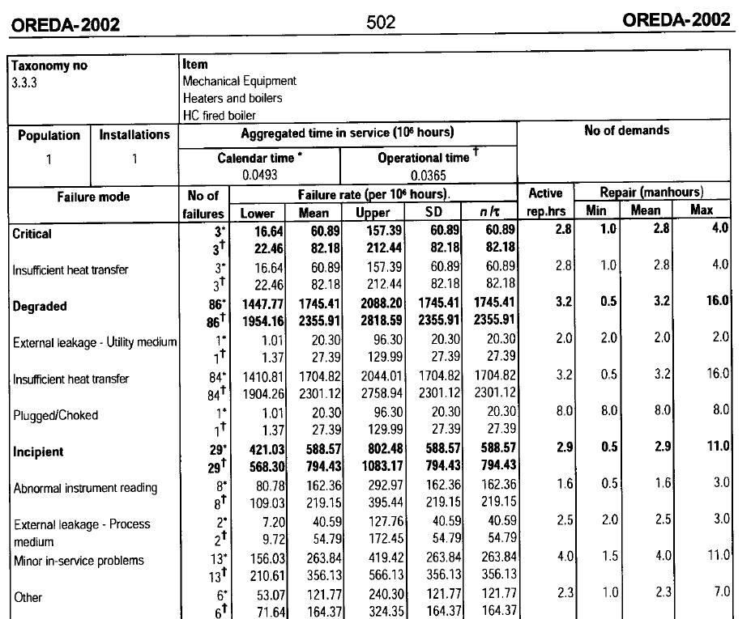
TOP hasta la falla | TOP | T | r | FF mejorado | MTTF mejorado
148,320.00 | 148,320.00 | 296,640.00 | 1 | 0.000006351 | 157,445.75
24,720.00 | 24,720.00 | 49,440.00 | 1 | 0.000029546 | 33,845.75
34,608.00 | 34,608.00 | 69,216.00 | 1 | 0.000026560 | 37,649.92
148,320.00 | 148,320.00 | 296,640.00 | 1 | 0.000006732 | 148,537.29
19,776.00 | 19,776.00 | 39,552.00 | 1 | 0.000034600 | 28,901.75
2,472.00 | 2,472.00 | 4,944.00 | 1 | 0.000086224 | 11,597.75
148,320.00 | 148,320.00 | 296,640.00 | 1 | 0.000006679 | 149,723.98
49,440.00 | 49,440.00 | 98,880.00 | 1 | 0.000019668 | 50,843.98
148,320.00 | 148,320.00 | 296,640.00 | 1 | 0.000006679 | 149,723.98
24,720.00 | 24,720.00 | 49,440.00 | 1 | 0.000032463 | 30,804.21
98,880.00 | 98,880.00 | 197,760.00 | 1 | 0.000009527 | 104,964.21
49,440.00 | 49,440.00 | 98,880.00 | 1 | 0.000020138 | 49,657.29
2,472.00 | 2,472.00 | 4,944.00 | 1 | 0.000371846 | 2,689.29
14,832.00 | 14,832.00 | 29,664.00 | 1 | 0.000061592 | 16,235.98
49,440.00 | 49,440.00 | 98,880.00 | 1 | 0.000019668 | 50,843.98
49,440.00 | 49,440.00 | 98,880.00 | 1 | 0.000019668 | 50,843.98
49,440.00 | 49,440.00 | 98,880.00 | 1 | 0.000019668 | 50,843.98
49,440.00 | 49,440.00 | 98,880.00 | 1 | 0.000019668 | 50,843.98
24,720.00 | 24,720.00 | 49,440.00 | 1 | 0.000038279 | 26,123.98
24,720.00 | 24,720.00 | 49,440.00 | 1 | 0.000038279 | 26,123.98
49,440.00 | 49,440.00 | 98,880.00 | 1 | 0.000019334 | 51,721.54
9,888.00 | 9,888.00 | 19,776.00 | 1 | 0.000082172 | 12,169.54
9,888.00 | 9,888.00 | 19,776.00 | 1 | 0.000082172 | 12,169.54
24,720.00 | 24,720.00 | 49,440.00 | 1 | 0.000038279 | 26,123.98
24,720.00 | 24,720.00 | 49,440.00 | 1 | 0.000038279 | 26,123.98
148,320.00 | 148,320.00 | 296,640.00 | 1 | 0.000006640 | 150,601.54
24,720.00 | 24,720.00 | 49,440.00 | 1 | 0.000038279 | 26,123.98
4,944.00 | 4,944.00 | 9,888.00 | 1 | 0.000071074 | 14,069.75
9,888.00 | 9,888.00 | 19,776.00 | 1 | 0.000082172 | 12,169.54
24,720.00 | 24,720.00 | 49,440.00 | 1 | 0.000029546 | 33,845.75
4,944.00 | 4,944.00 | 9,888.00 | 1 | 0.000138398 | 7,225.54

Grafica CM
Costo de Mantenimiento
 | Costo Mtto. (Actual) | Costo Mtto. (Propuesto)
CUERPO | $1,271.67 | $1,128.27
EMPAQUETADURA | $1,281.26 | $889.69
VÁLVULA DE PASO DE VAPOR | $1,285.50 | $1,118.25
CUERPO EXTERNO | $2,975.54 | $2,747.41
TUBERÍAS DE ALIMENTACIÓN DE AGUA CONDENSADA | $1,493.76 | $968.40
TUBERÍA DE PURGA | $11,648.19 | $2,353.25
SOPORTE | $1,161.47 | $1,078.35
VALVULAS DE SEGURIDAD | $690.94 | $640.91
CUERPO INTERNO | $5,831.28 | $5,202.71
QUEMADOR | $9,786.29 | $7,481.15
TUBOS DE HUMO | $10,076.61 | $8,613.13
CÁMARA DE COMBUSTIÓN | $3,513.15 | $3,279.97
ELECTRODOS | $5,903.16 | $5,267.14
TRANSFORMADOR DE IGNICIÓN | $998.23 | $867.40
CONTACTOR | $297.31 | $274.11
BOTONERA | $219.57 | $202.40
BREAKERS | $305.22 | $281.79
CONTROLADOR DE QUEMADOR | $489.34 | $456.81
CONTROLADOR DE LLAMA | $597.50 | $536.88
SUMINISTRO DE ENERGÍA ELÉCTRICA INTERNA | $460.71 | $414.99
PRESSURETROL DE OPERACIÓN | $377.81 | $346.34
MANÓMETRO DE PRESIÓN | $1,461.41 | $1,129.68
MANÓMETRO DE TEMPERATURA | $1,465.01 | $1,132.59
VÁLVULA DE CONTROL DE GAS | $10,453.19 | $9,226.02
VÁLVULA REGULADORA DE AIRE | $331.10 | $299.84
MCDONELL | $983.70 | $916.12
VENTILADOR DE MOTOR | $1,209.38 | $1,085.08
EMPAQUES DE COMPUERTAS | $7,716.76 | $2,574.40
VISOR DE LLAMA | $1,821.38 | $1,405.83
EMPAQUES DE QUEMADOR | $6,928.54 | $4,741.81
VISOR DE NIVEL DE AGUA | $1,468.60 | $969.43

Grafica CMI
Maintenance Cost
 | Maint. Cost (Actual) | Maint. Cost (Proposed)
BODY | $1,271.67 | $1,128.27
PACKAGING | $1,281.26 | $889.69
STEAM PASSAGE VALVE | $1,285.50 | $1,118.25
EXTERNAL BODY | $2,975.54 | $2,747.41
CONDENSED WATER FEED PIPES | $1,493.76 | $968.40
DRAIN PIPING | $11,648.19 | $2,353.25
SUPPORT | $1,161.47 | $1,078.35
SAFETY VALVES | $690.94 | $640.91
INTERNAL BODY | $5,831.28 | $5,202.71
BURNER | $9,786.29 | $7,481.15
SMOKE PIPES | $10,076.61 | $8,613.13
COMBUSTION CHAMBER | $3,513.15 | $3,279.97
ELECTRODES | $5,903.16 | $5,267.14
IGNITION TRANSFORMER | $998.23 | $867.40
CONTACTOR | $297.31 | $274.11
BUTTON PANEL | $219.57 | $202.40
BREAKERS | $305.22 | $281.79
BURNER CONTROLLER | $489.34 | $456.81
FLAME CONTROLLER | $597.50 | $536.88
INTERNAL POWER SUPPLY | $460.71 | $414.99
OPERATING PRESSURETROL | $377.81 | $346.34
PRESSURE GAUGE | $1,461.41 | $1,129.68
TEMPERATURE MANOMETER | $1,465.01 | $1,132.59
GAS CONTROL VALVE | $10,453.19 | $9,226.02
AIR REGULATING VALVE | $331.10 | $299.84
MCDONELL | $983.70 | $916.12
MOTOR FAN | $1,209.38 | $1,085.08
DAMPER GASKETS | $7,716.76 | $2,574.40
FLAME DISPLAY | $1,821.38 | $1,405.83
BURNER GASKETS | $6,928.54 | $4,741.81
WATER LEVEL SIGHT GLASS | $1,468.60 | $969.43

Grafica R(t)
 | Actual | Propuesta | Falla actual | Falla Propuesta
0 | 1.0000 | 1.0000 | 0.0000 | 0.0000
1000 | 0.8748 | 0.8852 | 0.1252 | 0.1148
2000 | 0.7484 | 0.7751 | 0.2516 | 0.2249
3000 | 0.6264 | 0.6704 | 0.3736 | 0.3296
4000 | 0.5141 | 0.5726 | 0.4859 | 0.4274
5000 | 0.4151 | 0.4834 | 0.5849 | 0.5166
6000 | 0.3305 | 0.4038 | 0.6695 | 0.5962
7000 | 0.2602 | 0.3341 | 0.7398 | 0.6659
8000 | 0.2030 | 0.2743 | 0.7970 | 0.7257
9000 | 0.1572 | 0.2235 | 0.8428 | 0.7765
10000 | 0.1210 | 0.1810 | 0.8790 | 0.8190
11000 | 0.0927 | 0.1458 | 0.9073 | 0.8542
12000 | 0.0707 | 0.1169 | 0.9293 | 0.8831
13000 | 0.0538 | 0.0934 | 0.9462 | 0.9066
14000 | 0.0408 | 0.0743 | 0.9592 | 0.9257
15000 | 0.0309 | 0.0589 | 0.9691 | 0.9411
16000 | 0.0233 | 0.0466 | 0.9767 | 0.9534
17000 | 0.0176 | 0.0368 | 0.9824 | 0.9632
18000 | 0.0133 | 0.0290 | 0.9867 | 0.9710
19000 | 0.0100 | 0.0228 | 0.9900 | 0.9772
20000 | 0.0075 | 0.0179 | 0.9925 | 0.9821
21000 | 0.0057 | 0.0140 | 0.9943 | 0.9860
22000 | 0.0043 | 0.0110 | 0.9957 | 0.9890
23000 | 0.0032 | 0.0086 | 0.9968 | 0.9914
24000 | 0.0024 | 0.0067 | 0.9976 | 0.9933
25000 | 0.0018 | 0.0052 | 0.9982 | 0.9948
26000 | 0.0014 | 0.0041 | 0.9986 | 0.9959
27000 | 0.0010 | 0.0032 | 0.9990 | 0.9968
28000 | 0.0008 | 0.0025 | 0.9992 | 0.9975
29000 | 0.0006 | 0.0019 | 0.9994 | 0.9981
30000 | 0.0004 | 0.0015 | 0.9996 | 0.9985
31000 | 0.0003 | 0.0012 | 0.9997 | 0.9988
32000 | 0.0002 | 0.0009 | 0.9998 | 0.9991
33000 | 0.0002 | 0.0007 | 0.9998 | 0.9993
34000 | 0.0001 | 0.0006 | 0.9999 | 0.9994
35000 | 0.0001 | 0.0004 | 0.9999 | 0.9996
36000 | 0.0001 | 0.0003 | 0.9999 | 0.9997
37000 | 0.0001 | 0.0003 | 0.9999 | 0.9997
38000 | 0.0000 | 0.0002 | 1.0000 | 0.9998
39000 | 0.0000 | 0.0002 | 1.0000 | 0.9998
40000 | 0.0000 | 0.0001 | 1.0000 | 0.9999
41000 | 0.0000 | 0.0001 | 1.0000 | 0.9999
42000 | 0.0000 | 0.0001 | 1.0000 | 0.9999
43000 | 0.0000 | 0.0001 | 1.0000 | 0.9999
44000 | 0.0000 | 0.0000 | 1.0000 | 1.0000
45000 | 0.0000 | 0.0000 | 1.0000 | 1.0000
46000 | 0.0000 | 0.0000 | 1.0000 | 1.0000
47000 | 0.0000 | 0.0000 | 1.0000 | 1.0000
48000 | 0.0000 | 0.0000 | 1.0000 | 1.0000
49000 | 0.0000 | 0.0000 | 1.0000 | 1.0000
...

Grafica R(t) ingles
 | Actual | Proposed
0 | 1.0000 | 1.0000
1000 | 0.8748 | 0.8852
2000 | 0.7484 | 0.7751
3000 | 0.6264 | 0.6704
4000 | 0.5141 | 0.5726
5000 | 0.4151 | 0.4834
6000 | 0.3305 | 0.4038
7000 | 0.2602 | 0.3341
8000 | 0.2030 | 0.2743
9000 | 0.1572 | 0.2235
10000 | 0.1210 | 0.1810
11000 | 0.0927 | 0.1458
12000 | 0.0707 | 0.1169
13000 | 0.0538 | 0.0934
14000 | 0.0408 | 0.0743
15000 | 0.0309 | 0.0589
16000 | 0.0233 | 0.0466
17000 | 0.0176 | 0.0368
18000 | 0.0133 | 0.0290
19000 | 0.0100 | 0.0228
20000 | 0.0075 | 0.0179
21000 | 0.0057 | 0.0140
22000 | 0.0043 | 0.0110
23000 | 0.0032 | 0.0086
24000 | 0.0024 | 0.0067
25000 | 0.0018 | 0.0052
26000 | 0.0014 | 0.0041
27000 | 0.0010 | 0.0032
28000 | 0.0008 | 0.0025
29000 | 0.0006 | 0.0019
30000 | 0.0004 | 0.0015
31000 | 0.0003 | 0.0012
32000 | 0.0002 | 0.0009
33000 | 0.0002 | 0.0007
34000 | 0.0001 | 0.0006
35000 | 0.0001 | 0.0004
36000 | 0.0001 | 0.0003
37000 | 0.0001 | 0.0003
38000 | 0.0000 | 0.0002
39000 | 0.0000 | 0.0002
40000 | 0.0000 | 0.0001
41000 | 0.0000 | 0.0001
42000 | 0.0000 | 0.0001
43000 | 0.0000 | 0.0001
44000 | 0.0000 | 0.0000
45000 | 0.0000 | 0.0000
46000 | 0.0000 | 0.0000
47000 | 0.0000 | 0.0000
48000 | 0.0000 | 0.0000
49000 | 0.0000 | 0.0000
...

RDB
...
R (S) total | A (S) total
0.4202 | 0.997174
...
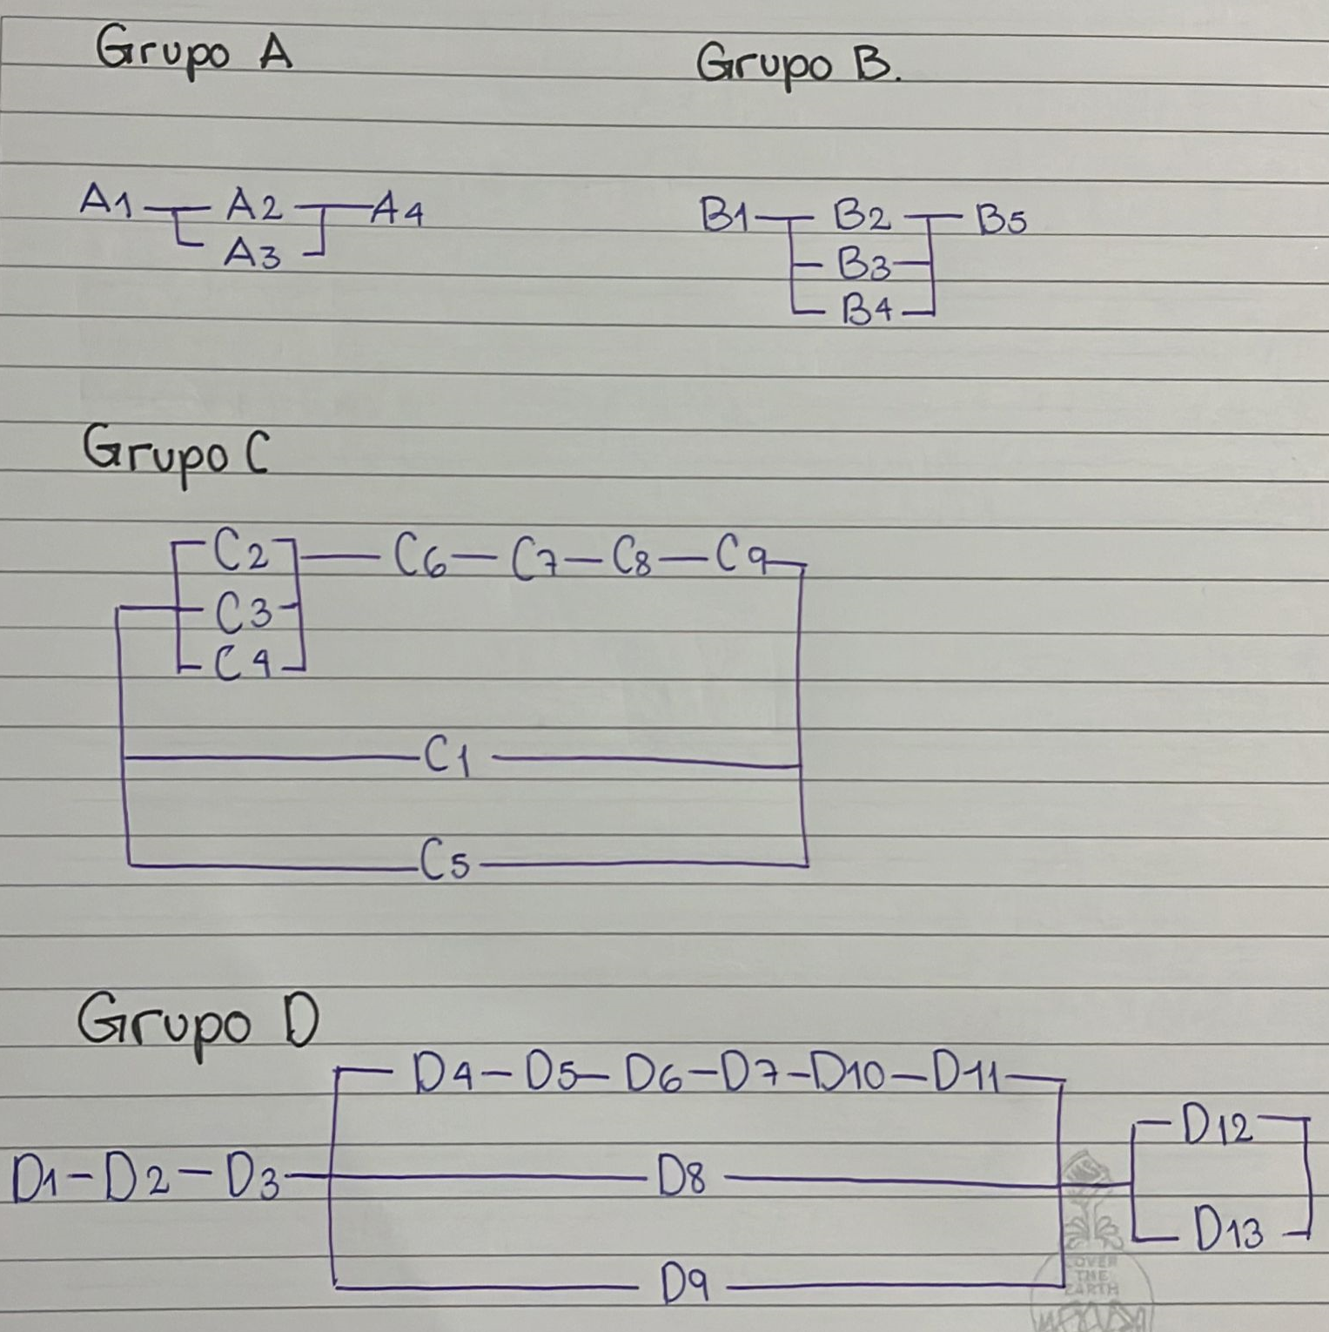
...
 |  |  |  | R(T) % mejora | A(t) % mejora
 |  | 0.0679 | 0.00003721 | 16.15% | 0.004%
...
R (S) total | A (S) total
0.4881 | 0.997211
...

Variable Indisponibilidad
...
Costos vs Indisponibilidad
 | 1 | +z | -z
0.000305 | $1,128.27 | 1,511.31 | 745.23
0.000236 | $889.69 | 1,272.73 | 506.65
0.000319 | $1,118.25 | 1,501.29 | 735.20
0.000807 | $2,747.41 | 3,130.45 | 2,364.36
0.000277 | $968.40 | 1,351.44 | 585.36
0.000689 | $2,353.25 | 2,736.29 | 1,970.21
0.000320 | $1,078.35 | 1,461.39 | 695.30
0.000157 | $640.91 | 1,023.95 | 257.87
0.001600 | $5,202.71 | 5,585.75 | 4,819.67
0.001556 | $7,481.15 | 7,864.19 | 7,098.10
0.002281 | $8,613.13 | 8,996.17 | 8,230.08
0.000966 | $3,279.97 | 3,663.01 | 2,896.93
0.001485 | $5,267.14 | 5,650.19 | 4,884.10
0.000246 | $867.40 | 1,250.45 | 484.36
0.000079 | $274.11 | 657.15 | (108.93)
0.000059 | $202.40 | 585.44 | (180.64)
0.000079 | $281.79 | 664.83 | (101.25)
0.000098 | $456.81 | 839.85 | 73.76
0.000153 | $536.88 | 919.92 | 153.84
0.000115 | $414.99 | 798.03 | 31.94
0.000077 | $346.34 | 729.38 | (36.70)
0.000329 | $1,129.68 | 1,512.72 | 746.64
0.000329 | $1,132.59 | 1,515.64 | 749.55
0.002749 | $9,226.02 | 9,609.06 | 8,842.98
0.000077 | $299.84 | 682.88 | (83.20)
0.000239 | $916.12 | 1,299.16 | 533.08
0.000306 | $1,085.08 | 1,468.13 | 702.04
0.000710 | $2,574.40 | 2,957.45 | 2,191.36
0.000411 | $1,405.83 | 1,788.87 | 1,022.79
0.001416 | $4,741.81 | 5,124.86 | 4,358.77
0.000277 | $969.43 | 1,352.47 | 586.39
0.95
x
Indisponibilidad | Costos + (z*error tipico) | Costos - (z*error tipico) | ecuacion | diferencia
0.000305 | 1,511.31 | 745.23 | 1,103.05 | -25.22
0.000236 | 1,272.73 | 506.65 | 856.87 | -32.82
0.000319 | 1,501.29 | 735.20 | 1,152.85 | 34.61
0.000807 | 3,130.45 | 2,364.36 | 2,909.76 | 162.36
0.000277 | 1,351.44 | 585.36 | 1,002.19 | 33.78
0.000689 | 2,736.29 | 1,970.21 | 2,485.77 | 132.53
0.000320 | 1,461.39 | 695.30 | 1,159.55 | 81.21
0.000157 | 1,023.95 | 257.87 | 572.83 | -68.08
0.001600 | 5,585.75 | 4,819.67 | 5,761.80 | 559.09
0.001556 | 7,864.19 | 7,098.10 | 5,601.50 | -1,879.65
0.002281 | 8,996.17 | 8,230.08 | 8,210.15 | -402.97
0.000966 | 3,663.01 | 2,896.93 | 3,479.58 | 199.61
0.001485 | 5,650.19 | 4,884.10 | 5,347.53 | 80.39
0.000246 | 1,250.45 | 484.36 | 892.81 | 25.41
0.000079 | 657.15 | -108.93 | 290.01 | 15.90
0.000059 | 585.44 | -180.64 | 219.30 | 16.90
0.000079 | 664.83 | -101.25 | 290.01 | 8.22
0.000098 | 839.85 | 73.76 | 360.72 | -96.08
0.000153 | 919.92 | 153.84 | 557.63 | 20.75
0.000115 | 798.03 | 31.94 | 420.03 | 5.04
0.000077 | 729.38 | -36.70 | 285.21 | -61.13
0.000329 | 1,512.72 | 746.64 | 1,188.66 | 58.98
0.000329 | 1,515.64 | 749.55 | 1,188.66 | 56.06
0.002749 | 9,609.06 | 8,842.98 | 9,890.24 | 664.22
0.000077 | 682.88 | -83.20 | 282.41 | -17.43
0.000239 | 1,299.16 | 533.08 | 866.48 | -49.64
0.000306 | 1,468.13 | 702.04 | 1,107.96 | 22.87
0.000710 | 2,957.45 | 2,191.36 | 2,561.02 | -13.38
0.000411 | 1,788.87 | 1,022.79 | 1,483.91 | 78.08
0.001416 | 5,124.86 | 4,358.77 | 5,099.48 | 357.66
0.000277 | 1,352.47 | 586.39 | 1,002.17 | 32.74
 | $79,504.45 | $55,755.85 | $67,630.15 | -$0.00
...
0.98755759335
0.97527000018
0.97441724156
...

